CauHinh
STT | Features | Test Suite Description | Expect | Error | Status | Bugs
Danh sách đối tác
1 | Quản lý đối tác | 1. Đăng nhập vào trang quản lý 2. Chọn "Quản lý đối tác \ Cấu hình" | 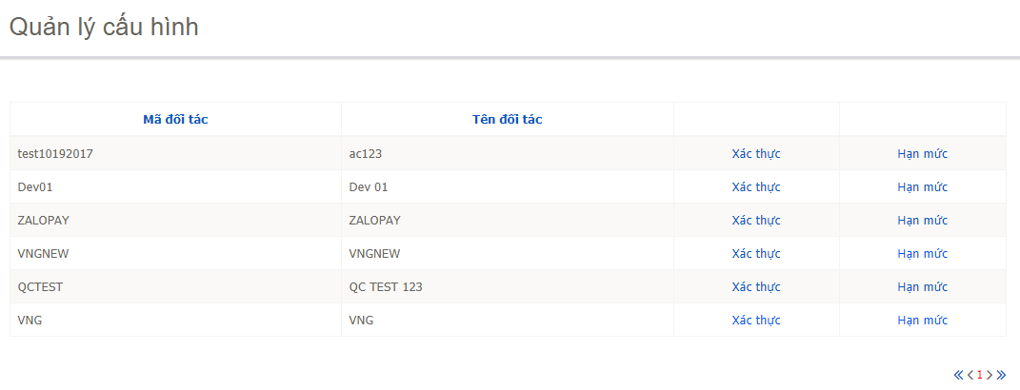 Display |  | Pass
2 |  | "Quản lý đối tác": sort default: Ngày tạo DESC Cho phép sort trên column: "Mã đối tác, Tên đối tác" | Click column sort tương ứng lấn 1: Sort từ A-Z Click column sort tương ứng lần 2: Sort từ Z-A |  | Pass
3 |  | "Xác thực": Link "Hạn mức": Link |  |  | Pass
Phân trang
1 | Trong trang “danh sách đối tác” → nhấn biểu tượng “<<” | Chuyển đến trang đầu danh sách đối tác |  |  | Pass
2 | Trong trang “danh sách đối tác” → nhấn biểu tượng “<” | Chuyển đến trang trước trang đang xem của danh sách đối tác |  |  | Pass
3 | Trong trang “danh sách đối tác” → nhấn biểu tượng “>” | Chuyển đến trang sau trang đang xem của danh sách đối tác |  |  | Pass
4 | Trong trang “danh sách đối tác” → nhấn biểu tượng “>>” | Chuyển đến trang cuối của danh sách đối tác |  |  | Pass
Cập nhật xác thực
1 |  | Trang "Quản lý cấu hình" Chọn link "Xác thực" của "Mã đối tác": e | 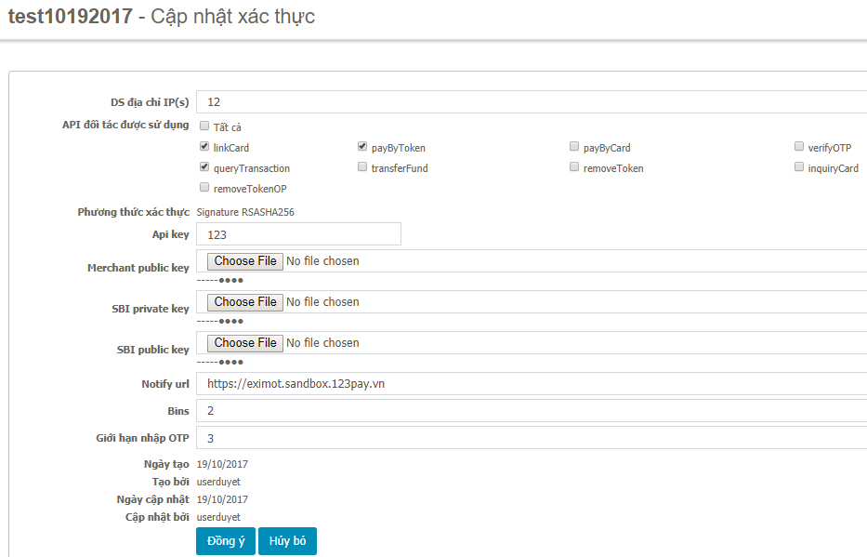 Display: Cập nhật xác thực |  | Pass
2 | Validate "DS địa chỉ IP(s)" Maxlength: 1-20 Type: Textbox Required: Yes | Nhập: "Ngày mới" | Không cho nhập có dấu & ký tự đặc biệt |  | Pass
3 | Validate "DS địa chỉ IP(s)" | Vượt maxlength: 20 |  | Đang chặn maxlength = 2299 | Fail | SBI-129
4 | Validate "DS địa chỉ IP(s)" | Không nhập thông tin | Thông báo valid màu đỏ: "Vui lòng nhập thông tin này." |  | Pass
5 | 2. Hình thức xác thực Validate "API đối tác được sử dụng" Type: Checkbox Required: Yes | Check "Tất cả" | Các checkbox còn lại auto check |  | Pass
6 | Validate "API đối tác được sử dụng" | Không nhập thông tin | Thông báo valid màu đỏ: "Chưa chọn mục. Vui lòng kiểm tra lại." |  | Pass
7 | Validate "API đối tác được sử dụng" | UnCheck "Tất cả" | Các checkbox còn lại auto uncheck |  | Pass
8 | Validate "API đối tác được sử dụng" | Các item đang check "Tất cả" Checked Item "transferFund" đang check => Uncheck | Auto UnCheck "Tất cả" |  | Pass
9 | Validate "API đối tác được sử dụng" | Các item đang check "Tất cả" Checked Item "transferFund" đang uncheck => Check item này | Auto check "Tất cả" |  | Pass
10 | 2. Hình thức xác thực Validate "API key" Maxlength: 1-20 Type: Textbox Required: Yes | Nhập: "Ngày mới" | Không cho nhập có dấu | cho nhập có dấu | Fail | SBI-129
11 | Validate "API key" | Vượt maxlength: 20 |  |  | Pass
12 | Validate "API key" | Không nhập thông tin | Thông báo valid màu đỏ: "Vui lòng nhập thông tin này." |  | Pass
13 | Validate "Merchant public key" Type: Input File Required: Yes Display: 5 ký tự đầu trong nội dung file | Chọn file *.jpg | Popup: "Chỉ hỗ trợ upload file định dạng .txt, .cer" |  | Pass
14 | Validate "Merchant public key" | Chọn file "TheExim_Sandbox.txt" | Chỉ valdate đúng file txt | Vẫn cho up file
15 | Validate "SBI private key" Type: Input File Required: Yes Display: 5 ký tự đầu trong nội dung file | Chọn file *.jpg | 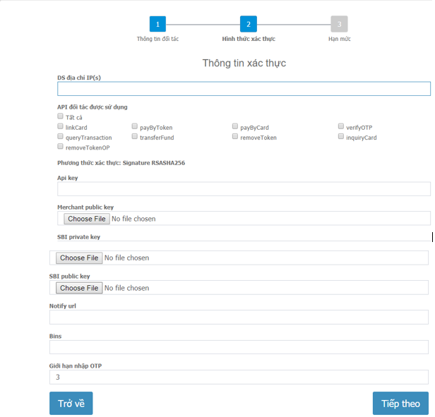 Popup: "Chỉ hỗ trợ upload file định dạng .txt, .cer" |  | Pass
16 |  | Chọn file "TheExim_Sandbox.txt" | Chỉ valdate đúng file txt |  | Pass
17 | Validate "SBI public key" Type: Input File Required: Yes Display: 5 ký tự đầu trong nội dung file | Chọn file *.jpg | Popup: "Chỉ hỗ trợ upload file định dạng .txt, .cer" |  | Pass
18 | Validate "SBI public key" | Chọn file "TheExim_Sandbox.txt" | Chỉ valdate đúng file txt |  | Pass
19 | 2. Hình thức xác thực Validate "Notify url" Type: Textbox Maxlength: 1-1000 Required: Yes | Nhập: "Ngày mới" | Không cho nhập có dấu |  | Pass
20 | Validate "Notify url" | Vượt maxlength: 1001 | đang chặn maxlength: 1000 | 1,024 | Fail | SBI-129
21 | Validate "Notify url" | Không nhập thông tin | Thông báo valid màu đỏ: "Vui lòng nhập thông tin này." |  | Pass
22 | 2. Hình thức xác thực Validate "Bins" Type: Textbox Maxlength: 1-100 Required: Yes | Nhập: "Ngày mới" | Không cho nhập có dấu Không cho nhập chữ Chỉ nhập số |  | Pass
23 | Validate "Bins" | Vượt maxlength: 101 |  | đang chặn maxlength: 8000 | Fail | SBI-129
24 | Validate "Bins" | Không nhập thông tin | Thông báo valid màu đỏ: "Vui lòng nhập thông tin này." |  | Pass
25 | Validate "Giới hạn nhập OTP" Type: Textbox Maxlength: 1 Required: Yes | Nhập: "Ngày mới" | Không cho nhập có dấu |  | Pass
26 | Validate "Giới hạn nhập OTP" | Vượt maxlength: 2 | Chỉ nhập được 1 số | Khi duyệt lại không chặn maxlength | Pass
27 | Validate "Giới hạn nhập OTP" | Không nhập thông tin | Thông báo valid màu đỏ: "Vui lòng nhập thông tin này." | Cho phép nhập rỗng nhưng khi duyệt lại bắt required field | Pass
28 | Cùng 1 đối tác: e | Tạo 2 yêu cầu Xác thực: Yêu cầu cập nhật thành công - Mã yêu cầu 213 Yêu cầu cập nhật thành công - Mã yêu cầu 214 | Duyệt yc: 214 => OK Duyệt yc: 213 => OK |  | Pass
29 | Cập nhật xác thực: VNG | Nhập các thông tin đúng | Yêu cầu cập nhật thành công - Mã yêu cầu 250 |  | Pass
30 | ZaloPay app | Thực hiện liên kết thẻ: 9704 3100 0094 7633 - HANG PHUC BINH | Thành công |  | Pass
31 | ZaloPay app | Thực hiện liên paybytoken: 9704 3100 0094 7633 - HANG PHUC BINH | Thành công |  | Pass
32 | Update: SBI private key, SBI public key: Gen cặp key mới | Duyệt yêu cầu 253 | Thành công |  | Pass
33 | ZaloPay app | Thực hiện liên paybytoken: 9704 3100 0094 7633 - HANG PHUC BINH | 171106-000000034 Thành công |  | Pass
34 | ZaloPay app | Thực hiện liên kết thẻ: 9704 3100 0094 7633 - HANG PHUC BINH | 171106-000000044 Thành công |  | Pass
35 | Update: "API đối tác được sử dụng" Uncheck: payByToken => Duyệt thành công | ZaloPay app: Thực hiện paybytoken Nạp tiền ĐT | 171106-000000047 Dữ liệu xác thực truy cập của ngân hàng không hợp lệ. | Lịch sử gd: Không thấy Sandbox BC: Thì thấy "Mã giao dịch đối tác": ZP4RJQS5IL1F | Fail
Cập nhật xác thực
1 | Pay by token | Không nhập thông tin | Thông báo valid màu đỏ: "Pay by token: Vui lòng nhập đủ thông tin" |  | Pass
2 | By Pass OTP or BIN | Không nhập thông tin | Thông báo valid màu đỏ: "By Pass OTP: Vui lòng nhập đủ thông tin" |  | Pass
3 | BIN | Nhập: 0 | Thông báo valid màu đỏ: "By Pass OTP: Độ dài BIN phải 6 số" |  | Pass
4 | Nhập số tiền min | "Số tiền tối thiểu/giao dịch": 0 "Số tiền tối đa/giao dịch": 0 "Số giao dịch/ngày": 0 "Tổng số tiền giao dịch/ngày": 0 "By Pass OTP": 0 "BIN": 012345 Click "Đồng ý" | Yêu cầu cập nhật thành công - Mã yêu cầu 222 |  | Fail | SBI-131
5 | Nhập số tiền max | "Số tiền tối thiểu/giao dịch": 99999999 "Số tiền tối đa/giao dịch": 99999999 "Số giao dịch/ngày": 99999999 "Tổng số tiền giao dịch/ngày": 99999999 "By Pass OTP":99999999 "BIN": 999999 Click "Đồng ý" |  |  | Pass

